Usecase
1.3 Relationship(Quan hệ)
Relationship hay còn gọi là conntector được sử dụng để kết nối giữa các đối tượng với nhau tạo nên bản vẽ Use Case. Có các kiểu quan hệ cơ bản sau:
– Association
– Generalization
– Include
– Extend
Chúng ta sẽ lần lượt tìm hiểu về các kiểu quan hệ dưới đây.
+ Quan hệ Association

Association thường được dùng để mô tả mối quan hệ giữa Actor và Use Case và giữa các Use Case với nhau.

Hình 4. Ví dụ thể hiện Actor User sử dụng Use Case Login

+Quan hệ Generalization

Generalization được sử dụng để thể hiện quan hệ thừa kế giữa các Actor hoặc giữa các Use Case với nhau.

Hình 5. Ví dụ Actor User thừa kế toàn bộ quyền của Actor Guest
+ Quan hệ Include

Include là quan hệ giữa các Use Case với nhau, nó mô tả việc một Use Case lớn được chia ra thành các Use Case nhỏ để dễ cài đặt (module hóa) hoặc thể hiện sự dùng lại.

Hình 6. Ví dụ về quan hệ Include giữa các Use Case
Chúng ta thấy Use Case “Verify Password” có thể gộp chung vào Use Case Login nhưng ở đây chúng ta tách ra để cho các Use Case khác sử dụng hoặc để module hóa cho dễ hiểu, dễ cài đặt.
+ Quan hệ Extend

Extend dùng để mô tả quan hệ giữa 2 Use Case. Quan hệ Extend được sử dụng khi có một Use Case được tạo ra để bổ sung chức năng cho một Use Case có sẵn và được sử dụng trong một điều kiện nhất định nào đó.
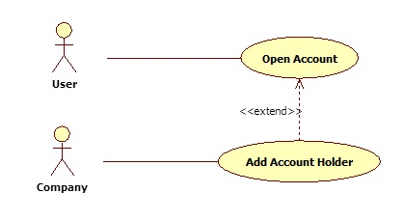
Hình 7. Ví dụ về quan hệ Extend giữa các Use Case
Trong ví dụ trên “Open Account” là Use Case cơ sở để cho khách hàng mở tài khoản. Tuy nhiên, có thêm một điều kiện là nếu khách hàng là công ty thì có thể thêm người sở hữu lên tài khoản này. Add Account Holder là chức năng mở rộng của Use Case “Open Account” cho trường hợp cụ thể nếu Actor là Công ty nên quan hệ của nó là quan hệ Extend.

